обоснов НМЦК_3
Обоснование начальной (максимальной) цены контракта, цены контракта, заключаемого с единственным поставщиком (подрядчиком, исполнителем)
Поставка МФУ и принтера
предмет контракта

 | Используемый метод обоснования НМЦК: Метод сопоставимых рыночных цен (анализ рынка). Расчет произведен в соответствии с Приказом Минэкономразвития России от 02.10.2013 N 567 на основании информации о ценах товаров, работ, услуг, полученной по запросу заказчика и (или) информации о ценах товаров, работ, услуг, содержащейся в реестрe контрактов ЕИС.

 | Основные характеристики объекта закупки:

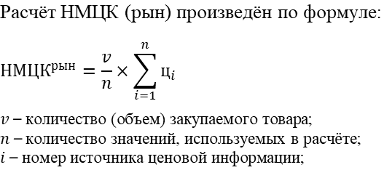 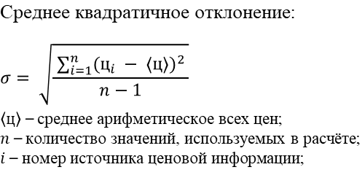 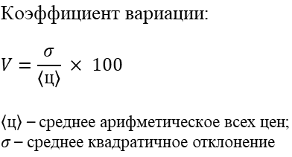

 | Расчет НМЦК

№ п/п | ОКПД2/КТРУ | Наименование товара, работы, услуги | Кол-во | Ед. изм. | Источник1 | Источник2 | Источник3 | Ср. арифмет. цена за ед. изм., руб. | Ср. кв. откл. | Коэфф. вариации | НМЦК, руб.
 |  |  |  |  | ООО "Вектор" б/н от 22.07.2026 | ИП Крупнов Д.В. №819 от 22.07.2026 | ООО "Озон" №3018 от 22.07.2026
1 | 26.20.18 | МФУKyocera ECOSYSMA3500x (110C3G3NL0) | 2 | шт. | 40680.00 | 39900.00 | 39600.00 | 40060.00 | 557.49 | 1.39% | 80120.00
2 | 26.20.16 | Принтер Canon LBP-6030B | 1 | шт. | 15000.00 | 15000.00 | 14800.00 | 14933.33 | 115.47 | 0.77% | 14933.33
3 | 26.20.18 | МФУKyocera MA4000x (Азия) 110C143AX0 | 1 | шт. | 46960.00 | 46600.00 | 46000.00 | 46520.00 | 484.97 | 1.04% | 46520.00
 |  |  |  |  |  |  |  |  | НМЦК: |  | 141573.33

 | При закупке у единственного поставщика заказчик вправе установить цену контракта, ориентируясь на минимальное коммерческое предложение. Статья 34 Бюджетного кодекса РФ закрепляет принцип эффективности использования бюджетных средств, который требует достижения заданных результатов с наименьшим объёмом средств или наилучшего результата с определённым бюджетом.

 | Работник контрактной службы |  |  |  |  |  |  |  | Целищева Е.А.

 | 2026-07-23

